테스트 케이스별 결과 화면
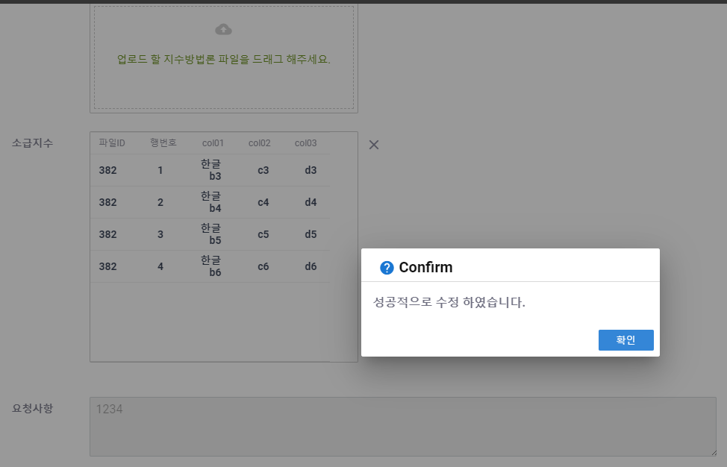
ETP 플랫폼 구축 |  |  |  | 단위테스트 결과서
단위테스트 ID | UT-IDX-REG-04 | 단위테스트명 | 지수 플랫폼 연동 확인(연동 완료)
업무구분 | INDEX | 작성자 | 최병국

1. 저장된 내용이 모두 정상적으로 노출되는지 확인한다.
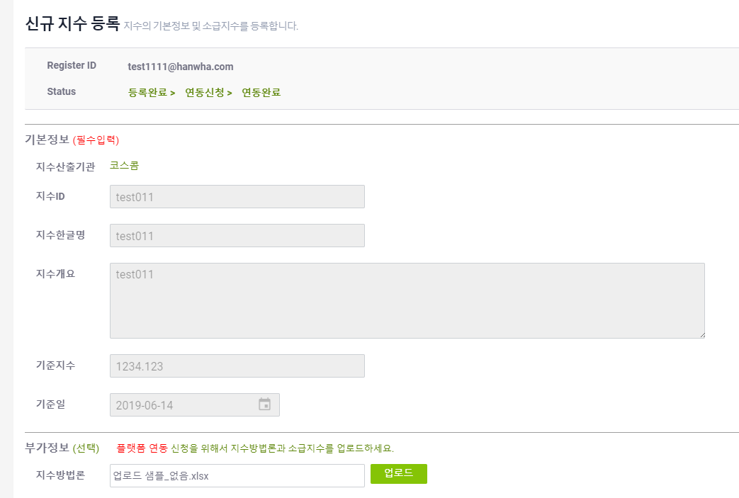

2. 지수방법론 변경시 정상적으로 수정되는지 확인한다.
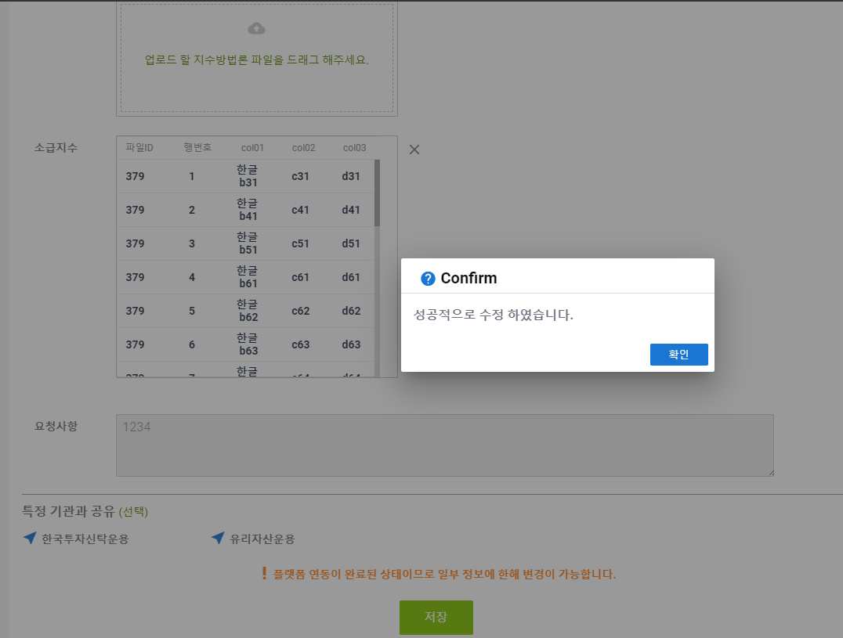
3. 소급지수 변경시 정상적으로 수정되는지 확인한다.

